Sheet1
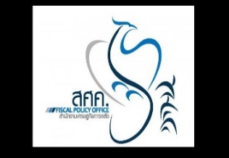

สำนักงานเศรษฐกิจการคลัง
MSI_D202 เงินรับฝากของสถาบันการเงินเฉพาะกิจ จำแนกตามขนาดและอายุของบัญชีเงินฝาก
ปรับปรุงข้อมูลล่าสุด : มี.ค. 69
กองนโยบายระบบการเงินและสถาบันการเงิน สำนักงานเศรษฐกิจการคลัง โทร 0 2273 9020 ต่อ 3286

 | มี.ค. 60
 | จ่ายคืนเมื่อทวงถาม |  | ออมทรัพย์ |  | ฝากประจำไม่เกิน 3 เดือน |  | ฝากประจำ 3-6 เดือน
ขนาดเงินฝาก | จำนวนบัญชี | ยอดเงินฝาก (ลบ.) | จำนวนบัญชี | ยอดเงินฝาก (ลบ.) | จำนวนบัญชี | ยอดเงินฝาก (ลบ.) | จำนวนบัญชี | ยอดเงินฝาก (ลบ.)
ไม่เกิน 50,000 บาท | 134,168 | 213.50 | 51,953,351 | 171,874.26 | 125,858 | 513.86 | 763,794 | 809.30
เกินกว่า 50,000 บาท แต่ไม่เกิน 100,000 บาท | 1,417 | 101.90 | 1,305,128 | 90,181.81 | 7,242 | 524.97 | 15,241 | 1,219.43
...

